Inst. Mujeres Regias
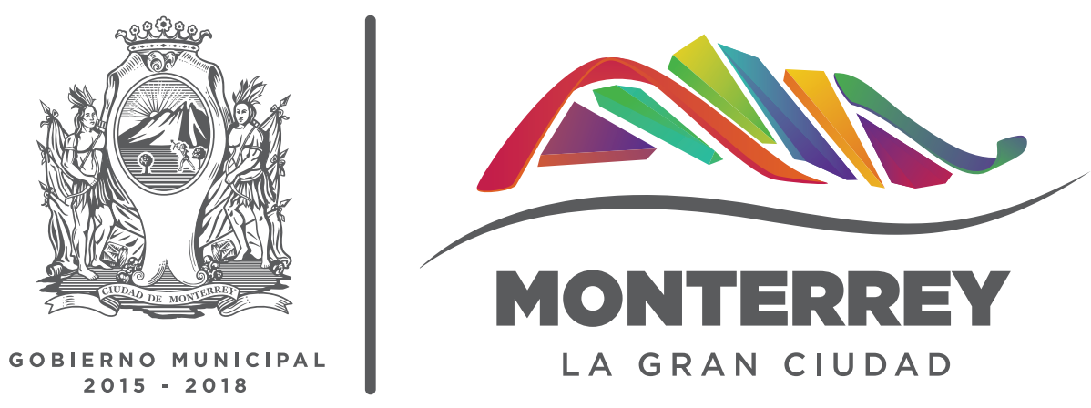
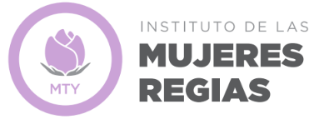
INSTITUTO DE LAS MUJERES REGIAS
ESTADÍSTICA
No. | Nombre de Variable | Enero 2017 | Febrero 2017 | Marzo 2017 | Abril 2017 | Mayo 2017 | Junio 2017 | Julio 2017 | Agosto 2017 | Septiembre 2017 | Octubre 2017 | Noviembre 2017 | Diciembre 2017 | Total 2017
1.0 | Actividades de Prevención de la Violencia
1.1 | Cantidad de actividades de prevención de la violencia | 22 | 45 | 68 | 15 | 34 | 35 | 45 | 54 | 33 | 32 | 42 | 22 | 447
1.2 | Cantidad de personas beneficiadas en actividades de prevención de la violencia | 265 | 1,324 | 1,507 | 169 | 312 | 485 | 204 | 196 | 289 | 152 | 938 | 597 | 6,438
2.0 | Actividades de Perspectiva de Género
2.1 | Cantidad de actividades de perspectiva de género | 21 | 24 | 33 | 16 | 47 | 45 | 38 | 6 | 47 | 49 | 56 | 22 | 404
2.2 | Cantidad de personas beneficiadas en actividades de perspectiva de género | 224 | 333 | 933 | 339 | 651 | 336 | 699 | 242 | 497 | 748 | 669 | 396 | 6,067
3.0 | Actividades Difusión de los Derechos de la Mujer
3.1 | Cantidad de actividades de promoción de los derechos de la mujer | 0 | 0 | 2 | 0 | 0 | 1 | 0 | 0 | 19 | 7 | 0 | 1 | 30
3.2 | Cantidad de personas beneficiadas en actividades de promoción de los derechos de la mujer | 0 | 0 | 330 | 0 | 0 | 23 | 0 | 0 | 406 | 191 | 0 | 35 | 985
4.0 | Actividades en Promoción de la Salud
4.1 | Cantidad de actividades en promoción de la salud | 54 | 80 | 84 | 18 | 88 | 84 | 86 | 89 | 89 | 101 | 92 | 46 | 911
4.2 | Cantidad de personas beneficiadas en actividades de promoción de la salud | 115 | 187 | 81 | 50 | 81 | 149 | 88 | 78 | 70 | 225 | 69 | 69 | 1,262

